Instructions
Rappel des échéanciers concernant le ménage de nos banques de milieux :

Jusqu'au 14 mars: | On fait le ménage de nos banques pour relever les milieux qui ne nous donnent aucune nouvelle depuis 2 ans ou ceux avec qui on ne veut plus faire affaire, etc.

du 14 mars au 4 avril: | On entre en contact avec les personnes concernées pour discuter des milieux qu'on voudrait céder, pour discuter des milieux qu'on voudrait que les autres collèges cèdent, etc.

Le 4 avril: | On remplit ce document en respectant les consignes ici-bas, puis on l'envoie à Érick au emarquis@cmontmorency.qc.ca pour qu'il fusionne toutes les informations.

Au plus tard le 11 avril: | Érick retourne une copie du document fusionné à tout le monde pour vérification.

Du 11 avril au 25 avril: | Les demandes de corrections sont acheminées à Érick pour qu'il puisse procéder à la mise à jour finale du document.

Le 2 mai: | Des listes "par régions" seront générées par Érick pour être remises au collège de Sherbrooke qui les déposera sur son site Internet afin que tous les étudiants puissent les consulter…

Instructions pour remplir le document :

Colonne A: Région administrative |  | Inscrire le nom de la région concernée en vous servant de la carte ci-contre (S.V.P. ne pas utiliser les numéros de régions, mais bien le nom)
 |  |  | 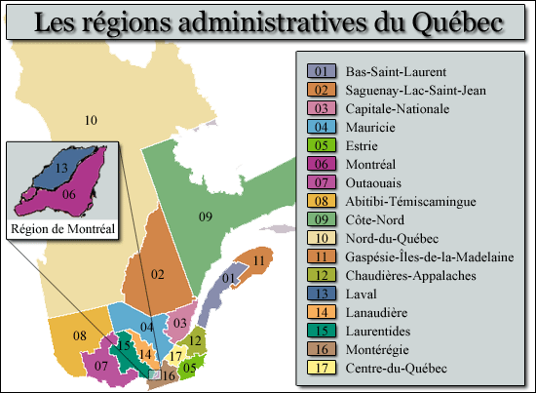
Colonne B: Ville |  | Inscrire le nom de la ville en respectant le cadre des fusions municipales (par exemple, vous écrirez "Québec" et non pas "Val Bélair"… vous écrirez "Laval" et non pas "Chomedey"… vous écrirez "Montréal" et non pas "Ville St-Laurent"… etc.)

Colonne C: Secteur |  | C'est ici que vous pourrez préciser l'ancien nom de ville, le quartier, etc.

Colonne D: Adresse |  | Inscrire le numéro, la rue, puis le local s'il y a lieu.

Colonne E: Nom du milieu |  | Inscrire le nom de l'établissement ou de l'entreprise en respectant le cadre suivant :
 |  | - pour une clinique privée, écrire le nom tel qu'il apparait dans la "raison sociale" de la clinique ou du réseau…
 |  | - Pour un milieu public, inscrire le nom du CSSS puis le nom du centre (séparé d'une barre oblique).
 |  | (SVP privilégiez la nomenclature utilisée par le CSSS en question même si ça implique beaucoup d'écriture…)

Colonnes F, H, J, L, N, P, R: |  | Chacune de ces colonnes est identifiée au nom d'un collège. Il s'agit d'inscrire le nom de votre collège (tel qu'il apparaît en haut) dans chacune des cellules pour indiquer que vous faites affaire avec ce milieu.

Colonnes G, I, K, M, O, Q, S: |  | Ces colonnes sont réservées pour que vous puissiez mettre des informations relatives au système de classement de votre collège (par exemple, Montmorency utilise un classement décimal pour "ordonner" ses milieux dans sa propre banque de données). Il s'agit pour vous d'écrire l'information pertinente dans la cellule appropriée afin de faciliter le repérage des milieux si vous voulez éventuellement travailler en simultanée entre cette base et la vôtre.

